儿童友好社区1
新浜镇“上海市儿童友好社区创建”项目报价单
报价单位（盖章）：
序号 | 项目 | 材质 | 规格 | 报价明细 |  |  |  |  | 参考示意图（部分） | 备注
 |  |  |  | 位置 | 单位 | 数量 | 单价 | 小计
新浜镇友谊儿童之家小计 |  |  |  |  |  |  |  | 0.00
1 | 墙面布置 | 隔断（轻钢龙骨隔断+纸面石膏板） | 2.8m*10m*2面 | 二楼活动室 | m² | 56 |  | 0.00
 |  | PVC展板 | 2.8m*10m*2面 | 二楼活动室 | m² | 56 |  | 0.00
2 | 乐高互动墙面（底板+造型） | 积木墙面底板+造型 | 1.5*10m | 二楼活动室 | m² | 15 |  | 0.00
 | 乐高积木套装 | 塑料 | 200 |  | 块 | 6 |  | 0.00
 | 儿童友好地图+倡议+创建整体墙面 | 3mm亚克力雕刻印刷+8mm雪弗板 | 400*180cm*2 | 底楼楼道 | m² | 14.4 |  | 0.00
3 | 消防箱贴画 | PP画报 | 100*200cm | 底楼楼道口 | m² | 6 |  | 0.00
 | 指引地贴 | 防磨地贴 | 80*80cm | 门口到室内 | m² | 12.8 |  | 0.00
4 | 楼梯墙面（志愿服务） | 3mm亚克力雕刻印刷+8mm雪弗板 | 100cm*600 | 楼梯 | m² | 6 |  | 0.00
 | 安全提示牌+氛围标识 | 3mm亚克力雕刻印刷+8mm雪弗板 | 80*80cm*10块 | 游乐区域 | m² | 6.4 |  | 0.00
5 | 二十四节气 | 3mm亚克力雕刻印刷+8mm雪弗板 | 42.5*10cm | 楼梯 | 块 | 5 |  | 0.00
 | 楼梯转角红色教育普及 | 3mm亚克力雕刻印刷+8mm雪弗板 | 500*100cm | 楼梯 | m² | 5 |  | 0.00
6 | 垃圾分类宣传版面 | 3mm亚克力雕刻印刷+8mm雪弗板 | 200*90cm | 二楼平台 | ㎡ | 3.6 |  | 0.00
 | 启新门头 | 3mm亚克力雕刻印刷+8mm雪弗板 | 60*200 | 底楼门口 | ㎡ | 2.4 |  | 0.00
7 | 玻璃腰贴 | UV印刷 | 15cm*90cm | 底楼门口 | ㎡ | 0.27 |  | 0.00
 | 启新儿童之家标识 | 3mm亚克力雕刻印刷+8mm雪弗板 | 50cm*80cm | 底楼门口 | ㎡ | 0.4 |  | 0.00
8 | 儿童包柱 | PP画报 | 280*164cm | 二楼活动室 | m² | 4.592 |  | 0.00
 | 儿童身高标尺 | 3mm亚克力雕刻印刷+8mm雪弗板 | 200*70cm | 二楼活动室 | ㎡ | 1.4 |  | 0.00
9 | 制度上墙+活动风采 | PVC板雕刻+磁贴底板+画面 | 1.3m*10m | 二楼活动室 | ㎡ | 26 |  | 0.00
 | 儿童软垫 | PVC2cm厚度 | 650*500cm | 二楼活动室 | m² | 32.5 |  | 0.00
10 | 儿童围栏 | 儿童用品 | 650*500cm | 二楼活动室 | 米 | 32.5 |  | 0.00
 | 儿童书架 | 儿童书架+收纳 | 120cm | 二楼活动室 | 组 | 2 |  | 0.00
11 | 儿童玩具 | 儿童用品 | 常规 | 二楼活动室 | 组 | 1 |  | 0.00 |  | 暂估，按实结算，提供采购依据
 | 儿童绘本 | 绘本等20册 | 常规 | 二楼活动室 | 组 | 1 |  | 0.00
12 | 母婴室布置 | 窗帘布 | 常规 | 二楼卫生间 | 面 | 1 |  | 0.00
 | 母婴室布置 | 换尿布台 | 常规 | 二楼卫生间 | 个 | 1 |  | 0.00
13 | 户外双层滑滑梯 | 双层滑滑梯 | 360*300*280cm | 户外区域 | 组 | 1 |  | 0.00 | 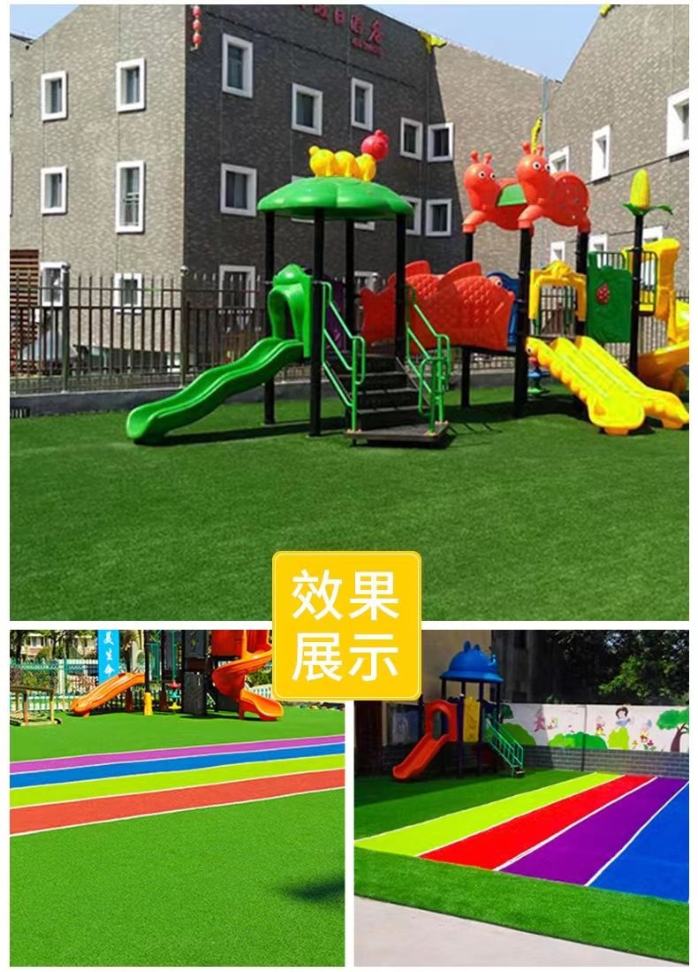
 | 户外草皮 | 儿童加厚草皮 | 600*1100cm | 户外区域 | m² | 66 |  | 0.00
14 | 儿童沙池 | 水泥+黄沙+30cm深度 | 500*340cm | 户外区域 | m² | 17 |  | 0.00
 | 儿童安全 （卫生间用品、防撞条、安全插座等） | 儿童用品 | 常规 | 所有区域 | 组 | 1 |  | 0.00
15 | 友好地图手绘 | 设计 | 常规 |  |  | 1 |  | 0.00 | 新浜镇儿童友好区域手绘
 | 运输费 | / | / |  | 车 | 2 |  | 0.00
16 | 人工 | / | / |  | 工 | 30 |  | 0.00 | 4人7个工作日
 | 管理费及利润 | / | / |  | /
新浜镇儿童服务中心小计 |  |  |  |  |  |  |  | 0.00
1 | 指引牌落地（儿童服务中心） | 金属雕刻烤漆 | 90*260cm | 大门口 | m² | 2.34 |  | 0.00
2 | 新浜镇儿童服务中心文字 | 3mm亚克力雕刻印刷+8mm雪弗板 | 30*30cm | 大门口 | m² | 0.81 |  | 0.00
3 | 萌童造型 | 金属雕刻烤漆萌童定制 | 80*100cm | 大门口 | m² | 1.6 |  | 0.00
4 | 开放时间门贴 | UV印刷 | 15cm*90cm | 大门口 | ㎡ | 0.27 |  | 0.00
5 | 儿童活动风采展示 | 3mm亚克力雕刻印刷+8mm雪弗板 | 30*30cm | 早教中心 | ㎡ | 1.08 |  | 0.00
6 | 组织架构造型版面 | 3mm亚克力雕刻印刷+8mm雪弗板 | 200*300m | 早教中心 | m² | 6 |  | 0.00
7 | 制度上墙造型版面 | 3mm亚克力雕刻印刷+8mm雪弗板 | 1200*150cm | 早教中心 | m² | 18 |  | 0.00
8 | 阅读区域制度等上墙 | 8mm雪弗板底板+色彩全覆盖 | 620*260cm | 二楼阅览室 | m² | 16.12 |  | 0.00 | 二楼阅览室
9 |  | 3mm亚克力雕刻印刷+8mm雪弗板（造型版面上墙） | 620*180cm | 二楼阅览室 | m² | 11.16 |  | 0.00
10 | 儿童书架 | 儿童书架+收纳 | 120cm | 二楼阅览室 | 组 | 7 |  | 0.00
11 | 乐高互动（含积木+底板+造型） | 积木桌子 | 80*100cm | 二楼阅览室 | 组 | 1 |  | 0.00
12 | 乒乓球室萌童标识 | 3mm亚克力雕刻印刷+8mm雪弗板 | 100cm*100cm*500cm | 二楼乒乓球室 | m² | 5 |  | 0.00
13 | 彩虹地贴 | 防磨地贴 | / | 二楼楼道 | m² | 1 |  | 0.00
14 | 户外草皮 | 儿童加厚草皮 | 600*1200cm | 户外区域 | m² | 72 |  | 0.00
15 | 户外双层滑滑梯 | 户外儿童用品 | 430*330*280 | 户外区域 | m² | 1 |  | 0.00
16 | 体育场围栏标识、安全提示 | 8mm雪弗板雕刻 | 600*120cm | 户外区域 | m² | 7.2 |  | 0.00
17 | 非遗互动展示 | 表框展示 | 100cm*100cm | 二楼楼道 | m² | 12 |  | 0.00
18 | 非遗手工制作作品 | 手作 | 20*20cm | 二楼楼道 | 组 | 6 |  | 0.00 | 定制
19 | 母婴室布置 | 窗帘布 | 常规 | 二楼卫生间 | 面 | 1 |  | 0.00
20 | 母婴室布置 | 换尿布台 | 常规 | 二楼卫生间 | 个 | 1 |  | 0.00
21 | 儿童安全 （卫生间用品、防撞条、安全插座等） | 儿童用品 | 常规 | 所有区域 | 组 | 1 |  | 0.00
22 | 儿友好宣传品（统一T） | 全棉定制 | 均码 |  | 件 | 50 |  | 0.00
23 | 易拉宝 | 不锈钢+画面 | 200*80cm |  | 组 | 10 |  | 0.00
24 | 手持拍照版面 | 8mm雪弗板造型雕刻 | 50*50cm |  | m² | 15 |  | 0.00
25 | 运输费 | / | / |  | 车 | 2 |  | 0.00
26 | 人工 | / | / |  | 工 | 24 |  | 0.00
27 | 管理费及利润 | / | / |  | /
新浜镇文华儿童之家小计 |  |  |  |  |  |  |  | 0.00
1 | 儿童传统科普（24节气） | 木艺700*200cm | 50*50cm | 门口 | m² | 24 |  | 0.00
2 | 儿童议事会制度（室内儿童区域） | 3mm亚克力雕刻印刷+8mm雪弗板 | 300*200 | 儿童之家室内 | m² | 6 |  | 0.00
3 | 儿童农耕科普 | 3mm亚克力雕刻印刷+8mm雪弗板 | 190*45cm | 凉亭 | m² | 10.26 |  | 0.00
4 | 儿童友好地图+倡议+创建整体墙面 | 3mm亚克力雕刻印刷+8mm雪弗板 | 1000*200cm | 户外区域 | m² | 20 |  | 0.00
5 | 制度上墙+组织架构 | 3mm亚克力雕刻印刷+8mm雪弗板 | 300*150cm | 儿童之家室内 | m² | 4.5 |  | 0.00
6 | 开心菜园花草牌 | 3mm亚克力雕刻印刷+8mm雪弗板 | 60*50cm |  | m² | 3.6 |  | 0.00
7 | 开心菜园花草牌 | 金属烤漆架子 | 120cm |  | 个 | 12 |  | 0.00
8 | 开放时间+儿童元素玻璃贴 | UV印刷 | 240cm*200cm | 儿童之家室内 | m² | 4.8 |  | 0.00
9 | 儿友好户外多层合影 | 金属雕刻烤漆 | 180CM*120m |  | m² | 2.16 |  | 0.00
10 | 母婴室布置 | 窗帘布 | 180*200cm | 儿童之家室内 | 面 | 1 |  | 0.00
11 | 儿童软包 | PVC2cm厚度 | 400cm*100cm | 儿童之家室内 | m² | 12 |  | 0.00
12 | 儿童玩具 | 儿童用品 | 常规 | 儿童之家室内 | 组 | 1 |  | 0.00
13 | 儿童软垫 | PVC2cm厚度 | 400cm*400cm | 儿童之家室内 | m² | 16 |  | 0.00
14 | 儿童桌椅 | 一桌4椅 | 120*45cm | 儿童之家室内 | 组 | 1 |  | 0.00
15 | 儿童书架 | 儿童书架+绘本 | 120cm | 儿童之家室内 | 组 | 2 |  | 0.00
16 | 母婴室布置 | 窗帘布 | 常规 | 卫生间 | 面 | 1 |  | 0.00
17 | 母婴室布置 | 换尿布台 | 140*220cm | 卫生间 | 个 | 1 |  | 0.00
18 | 儿童安全 （卫生间用品、防撞条、安全插座等） | 儿童用品 | 常规 | 所有区域 | 组 | 1 |  | 0.00
19 | 运输费 | / | / |  | 车 | 1 |  | 0.00
20 | 人工 | / | / |  | 工 | 16 |  | 0.00
21 | 管理费及利润 | / | / |  | /
合计 |  |  |  |  |  |  |  | 0.00 | 一中心两个儿童之家

